Hangout
Step 1: | Truy cập link hangout của lớp được cung cấp, có thể dùng link bên dưới để test
 | https://hangouts.google.com/group/1ieELKCMAHfTYthZ9

 | Lưu ý: Link trên chỉ dùng để test, phải lấy đúng link của lớp mình được cung cấp từ tutor hoặc instructor

Step 2: | Login mail đã đăng ký học tại CodeGym

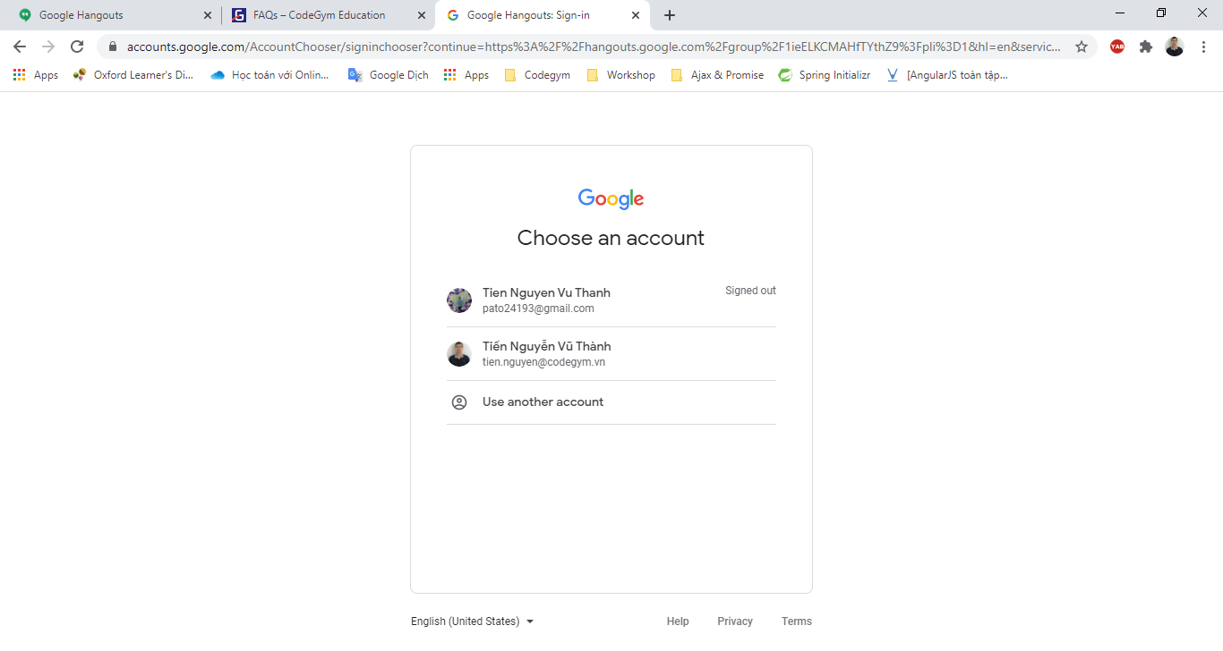

Step 3: | Join video call hangout

 | - Sau khi login thì xuất hiện group như ở (1)
 | - Click vào vùng màu xanh lá ở (2) nếu trong room đã có người. Còn nếu không thì chủ động call bằng cách click vào icon video call ở hộp thoại group

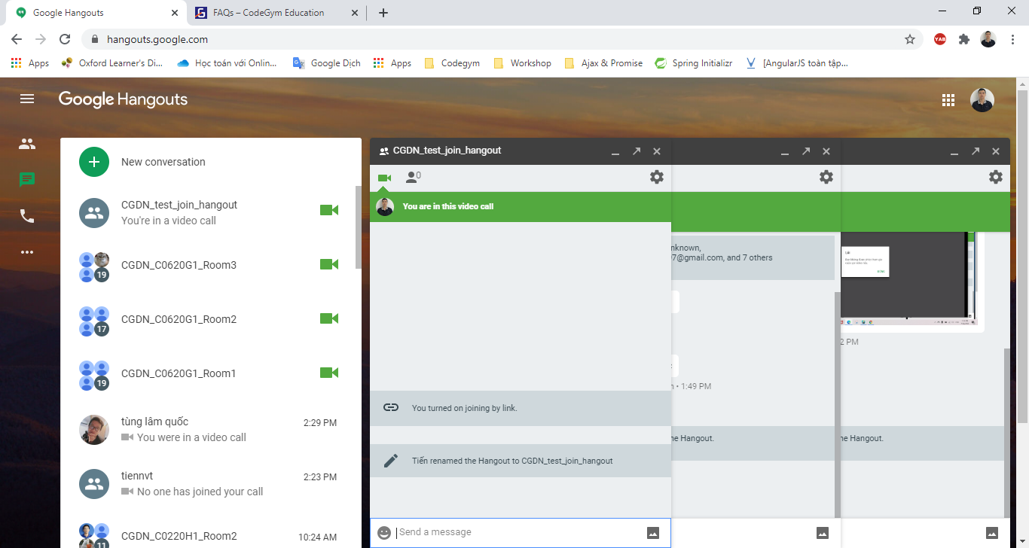

(2)
(1)

Step 4: | Share màn hình

 | Click chuột phải vào icon 3 chấm như ở hình

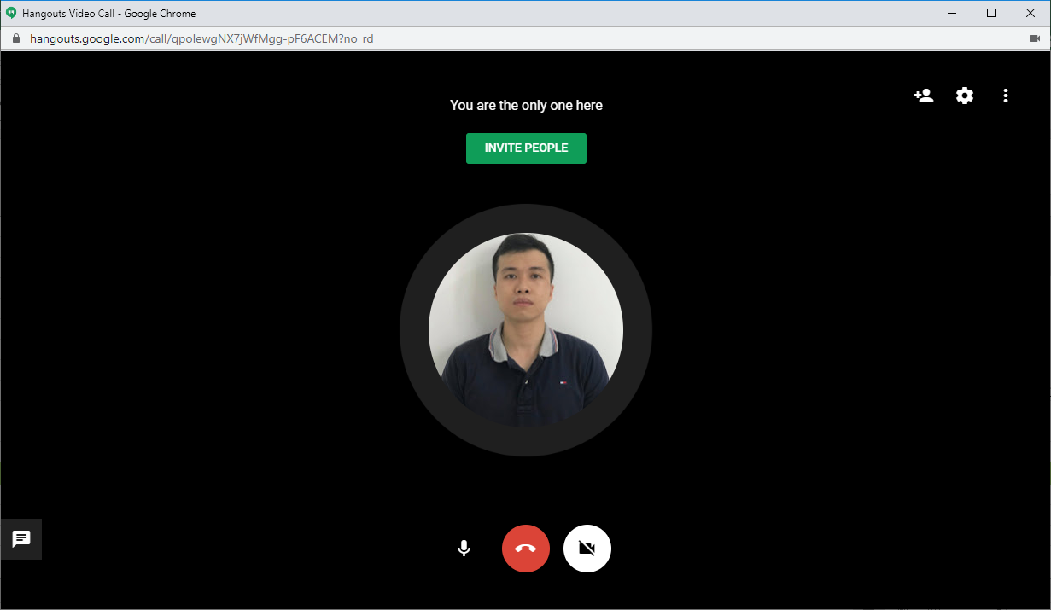

(1)

 | Click "Share screen"

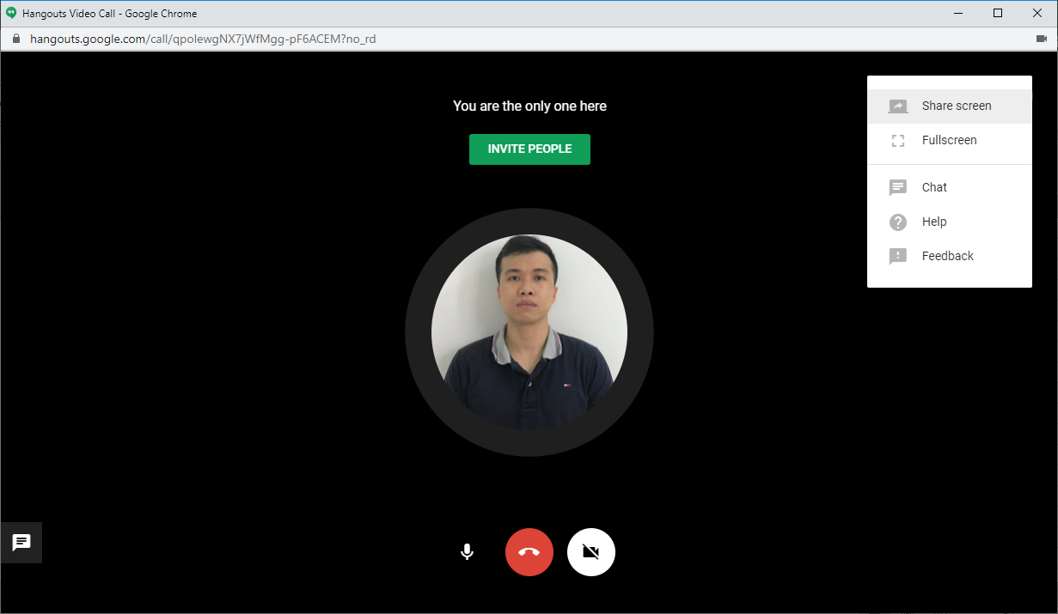

(2)

 | Chọn tab "Your Entire Screen". Sau đó chọn màn hình muốn share. Cuối cùng là click "Share".

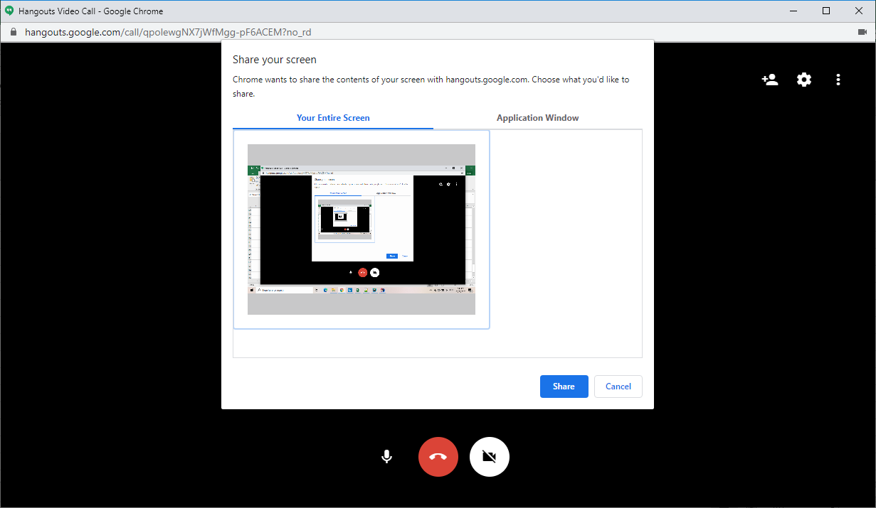

(3)

(4)

(5)

Meet
Step 1: | Truy cập link meet do tutor hay instructor cung cấp, có thể dùng link bên dưới để test
 | https://meet.google.com/hpt-xbnh-cis

 | Lưu ý: Link trên chỉ dùng để test, phải lấy đúng link được cung cấp từ tutor hoặc instructor

Step 2: | Click "Join now" để vào phòng

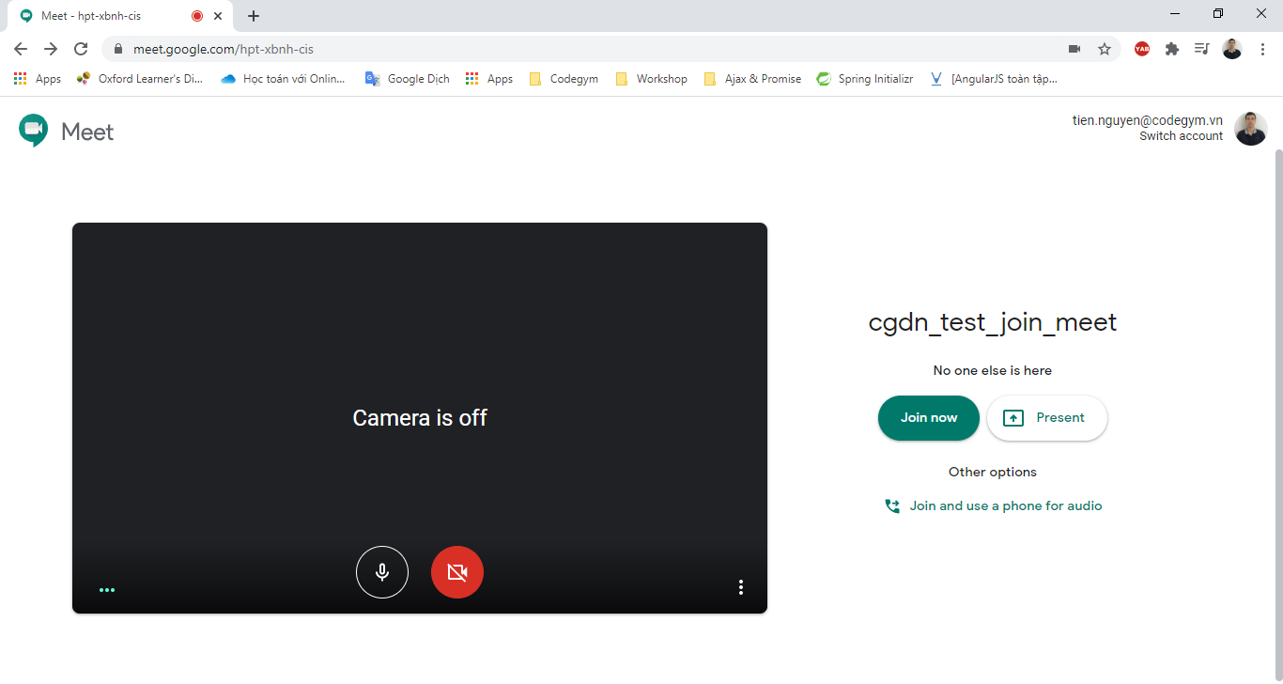

(1)

Step 3: | Share màn hình

 | Click vào "Present now" (có icon mũi tên hướng lên)

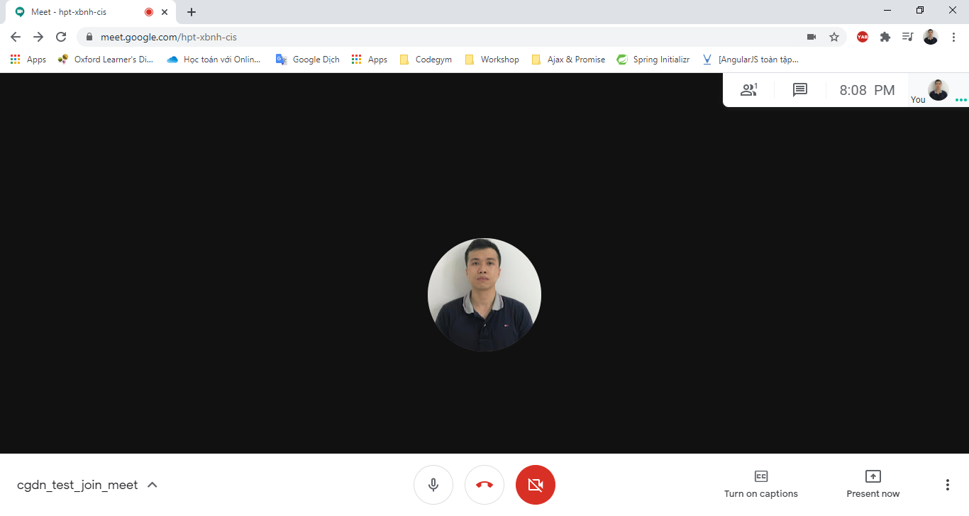

(2)

 | Click vào "Your entire screen"

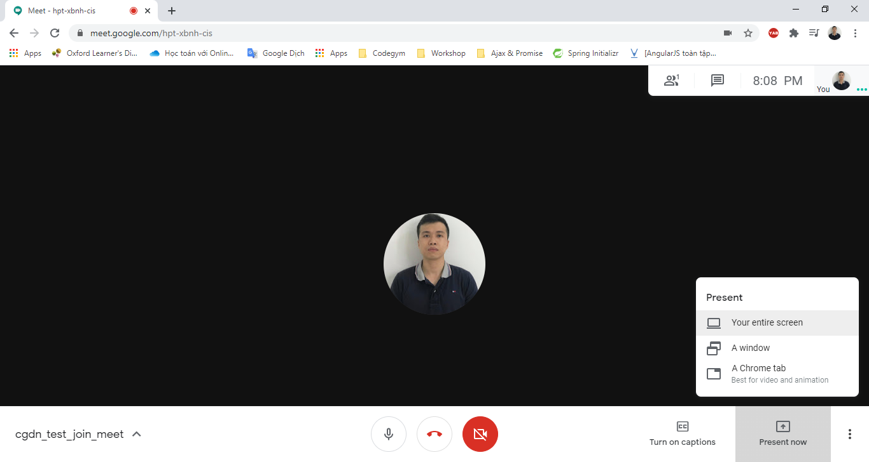

(3)

 | Sau đó chọn màn hình muốn share. Cuối cùng là click "Share".

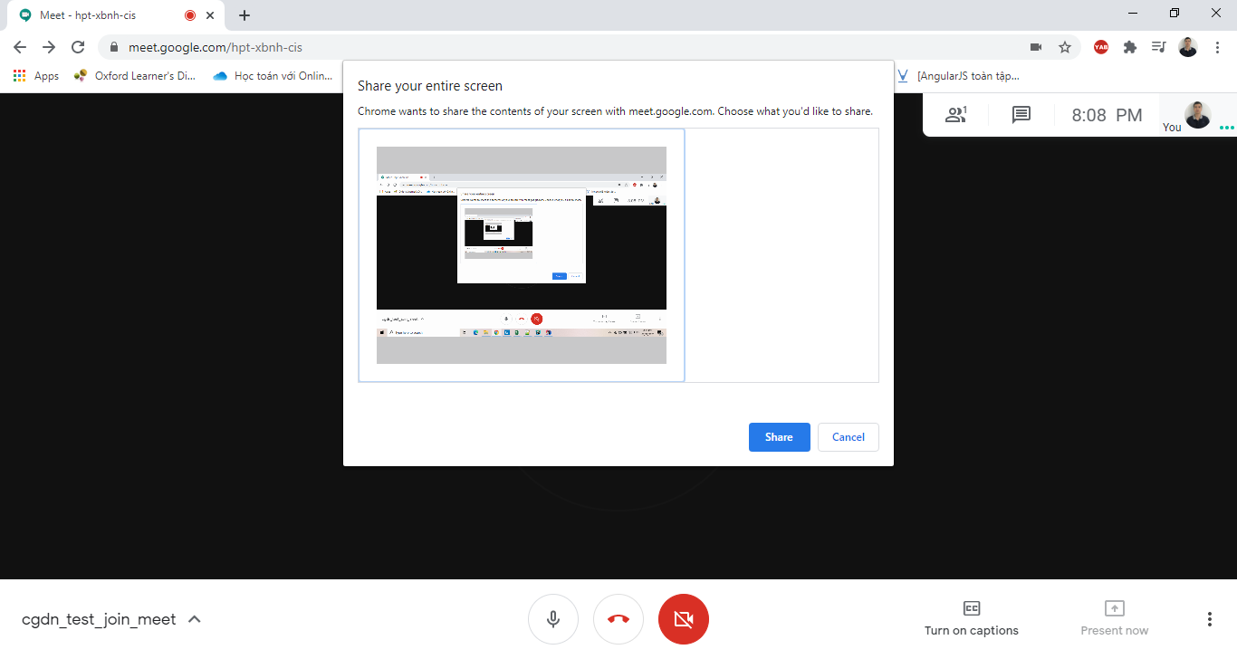

(4)

(5)

Discord
Step 1: | Download và cài đặt app Discord ở link bên dưới
 | https://discord.com/new/download

Step 2: | Đăng ký account
 | https://discord.com/register

 | Sau khi hoàn thành đăng ký thì nhớ xác nhận mail.

Step 3: | Khởi động app và đăng nhập với account đã đăng ký

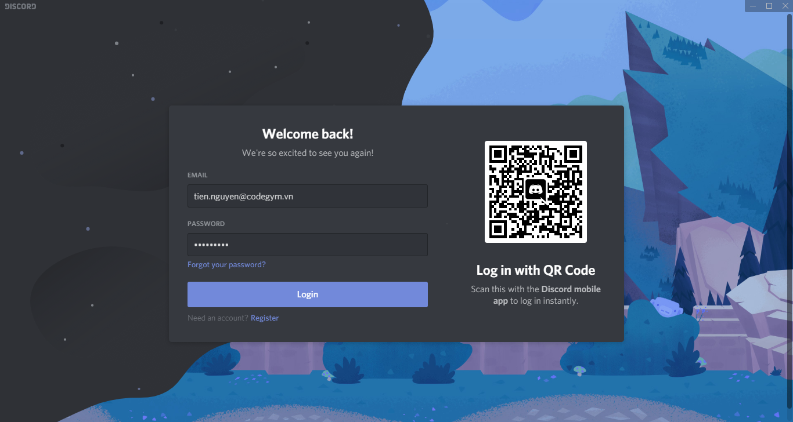

Step 4: | Truy cập link meet do instructor cung cấp. Sau khi vào được link thì được kết quả như màn hình dưới

 | Lưu ý: Mỗi khi vào room Discord, click VOICE CHANNELS General (1) để join nghe giảng, học và thảo luận với Instructor về lý thuyết hôm nay nhé.

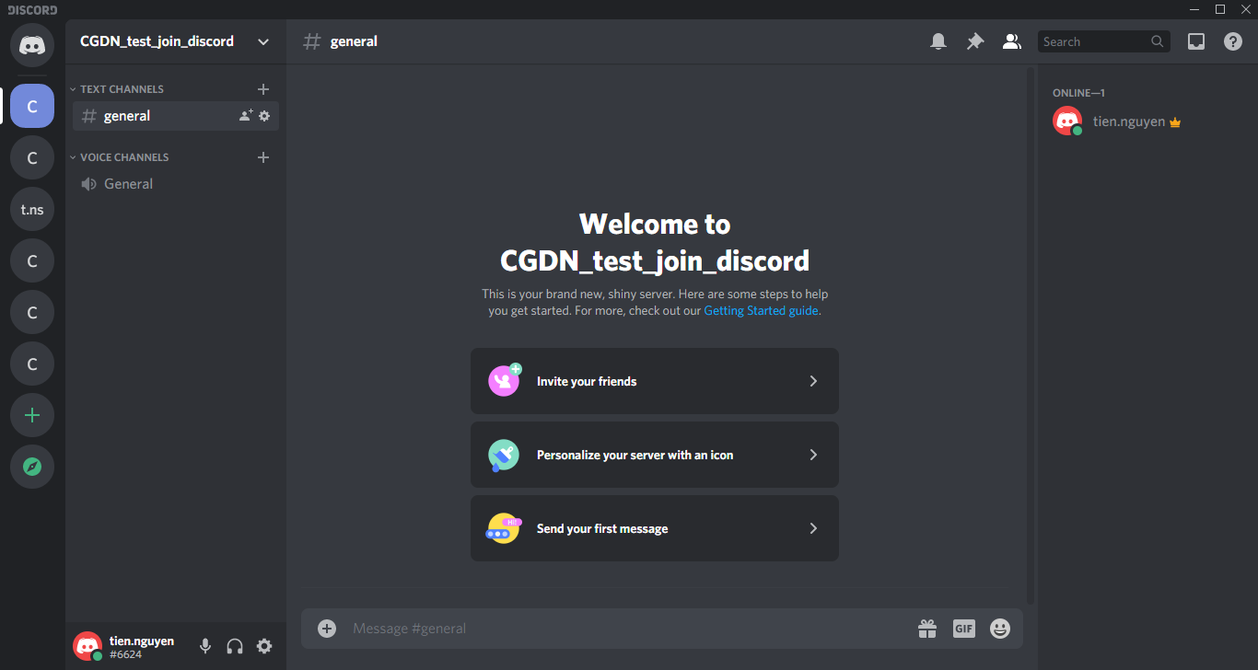

(1)

 | Sau khi join VOICE CHANNELS General, kết quả như (2), (3) hình bên dưới

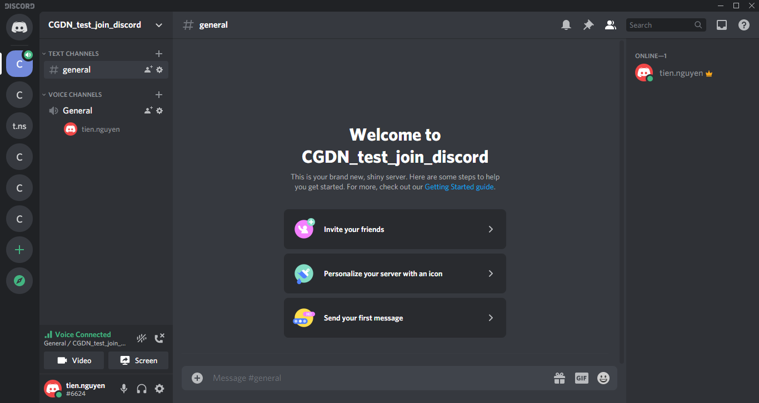

(2)

(3)
(4)

 | Sau khi kết thúc buổi học thì click vào (4) để out VOICE CHANNELS General

